Data
MyGol plantilla para importación en bloque
Instrucciones: * Los campos marcados con un asterisco son obligatorios. * La competición ya debe existir previamente en MyGol. * El nombre del equipo no debe existir en la competición. * El Email del jugador no es obligatorio, a menos que la opción "se requiere inscripción" esté marcada en las opciones de inscripción. Si se rellena, no debería existir ya en MyGol. * El nombre del archivo de la foto en la última columna debe coincidir con el nombre de la imagen asociada al jugador en el archivo ZIP que acompañará a este archivo de Excel. * La foto debe ser PNG o JPG, debe ser cuadrada y las dimensiones máximas son 512 x 512 píxeles. La foto no es obligatoria. |  |  |  |  |  | 
Nombre de la competición (*) | Nombre equipo (*) | Nombre jugador (*) | Apellidos jugador (*) | Email jugador | DNI(*) | Imagen de foto de ficha en el fichero ZIP | 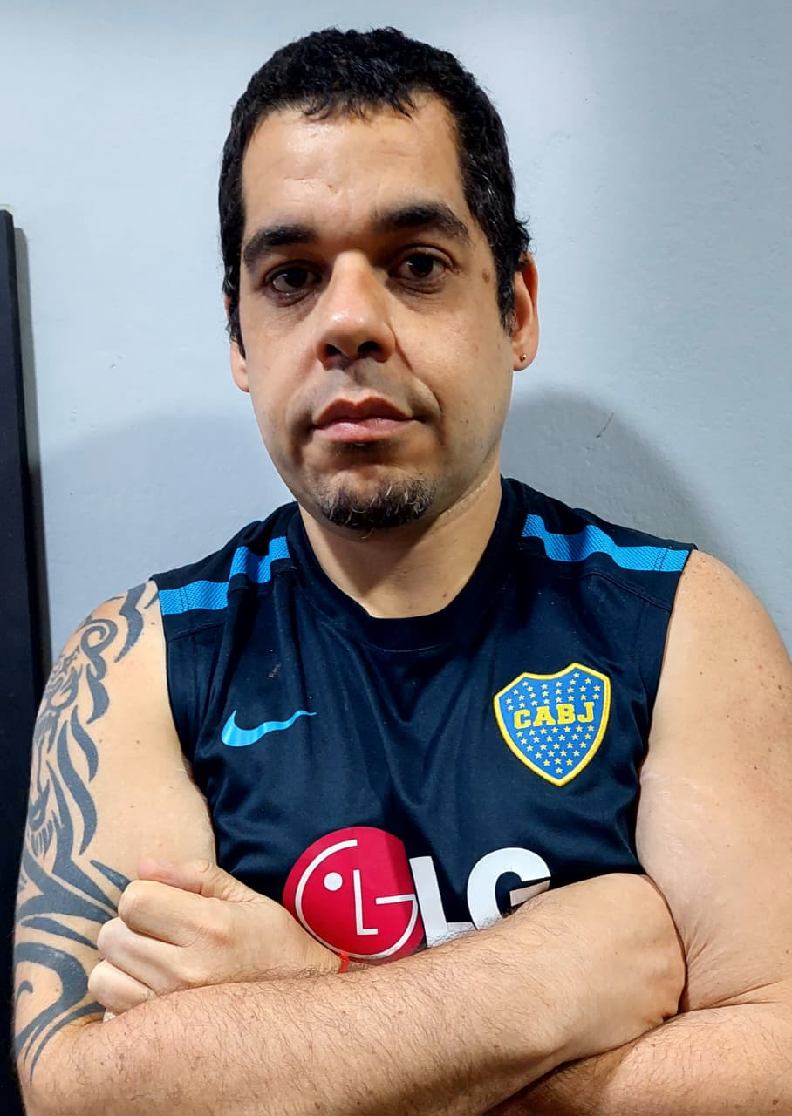
AFA SOMOS TODOS | Boca Juniors | MIGUEL | ROGNA | sanabriacarlosg25@hotmail.com | 22,812,248 | 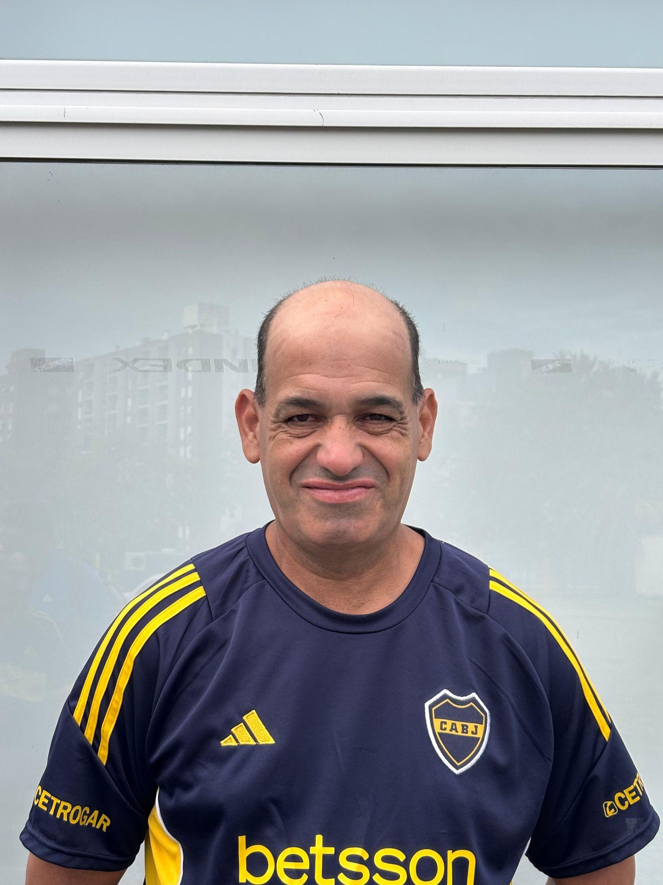
AFA SOMOS TODOS | Boca Juniors | MARCELO | CUADRO | sandrazully@hotmail.com | 33,518,539
AFA SOMOS TODOS | Boca Juniors | EMANUEL | LANDIN | emanuelariel770@gmail.com | 46,469,404 | 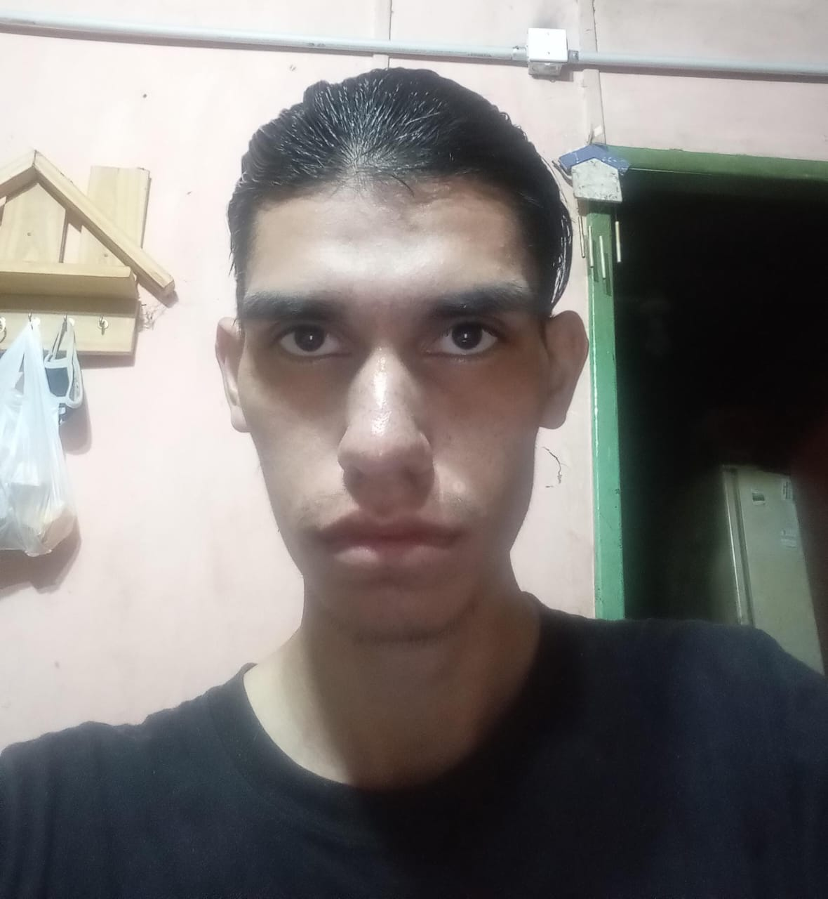
AFA SOMOS TODOS | Boca Juniors | ADRIAN | BATTIONI | adrianrodrigobattioni@gmail.com | 47,404,789 | 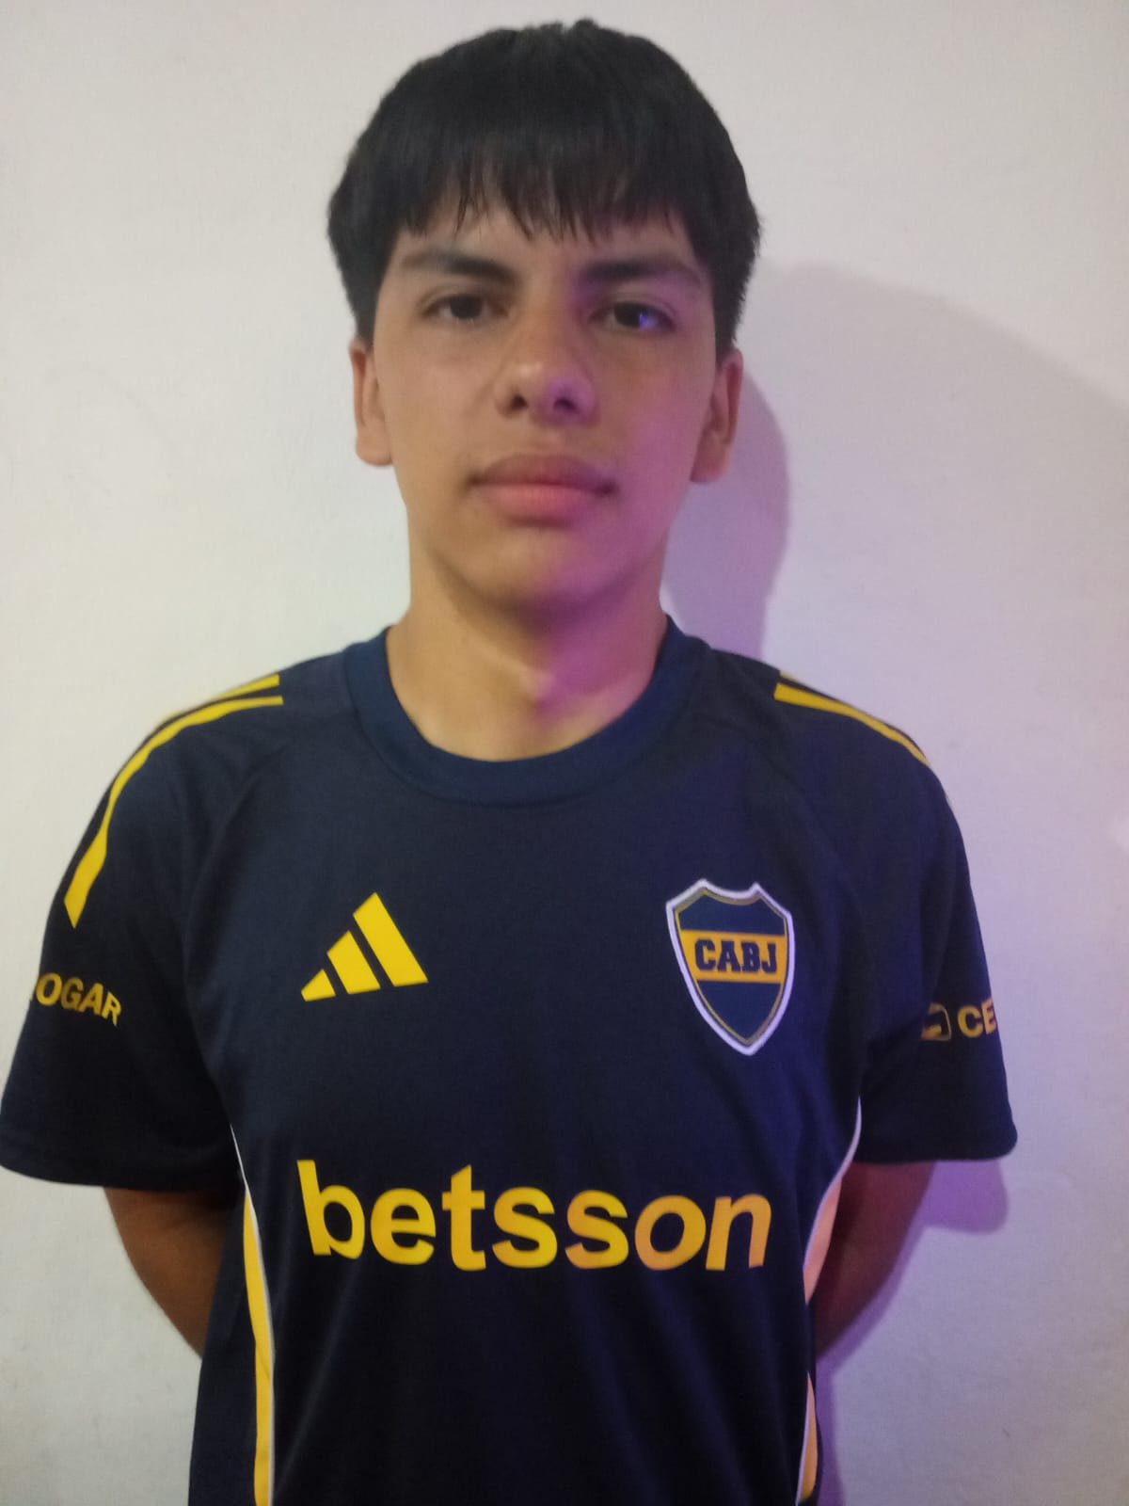
AFA SOMOS TODOS | Boca Juniors | DAMIAN | BATTIONI | damianbattioni4@gmail.com | 48,431,308 | 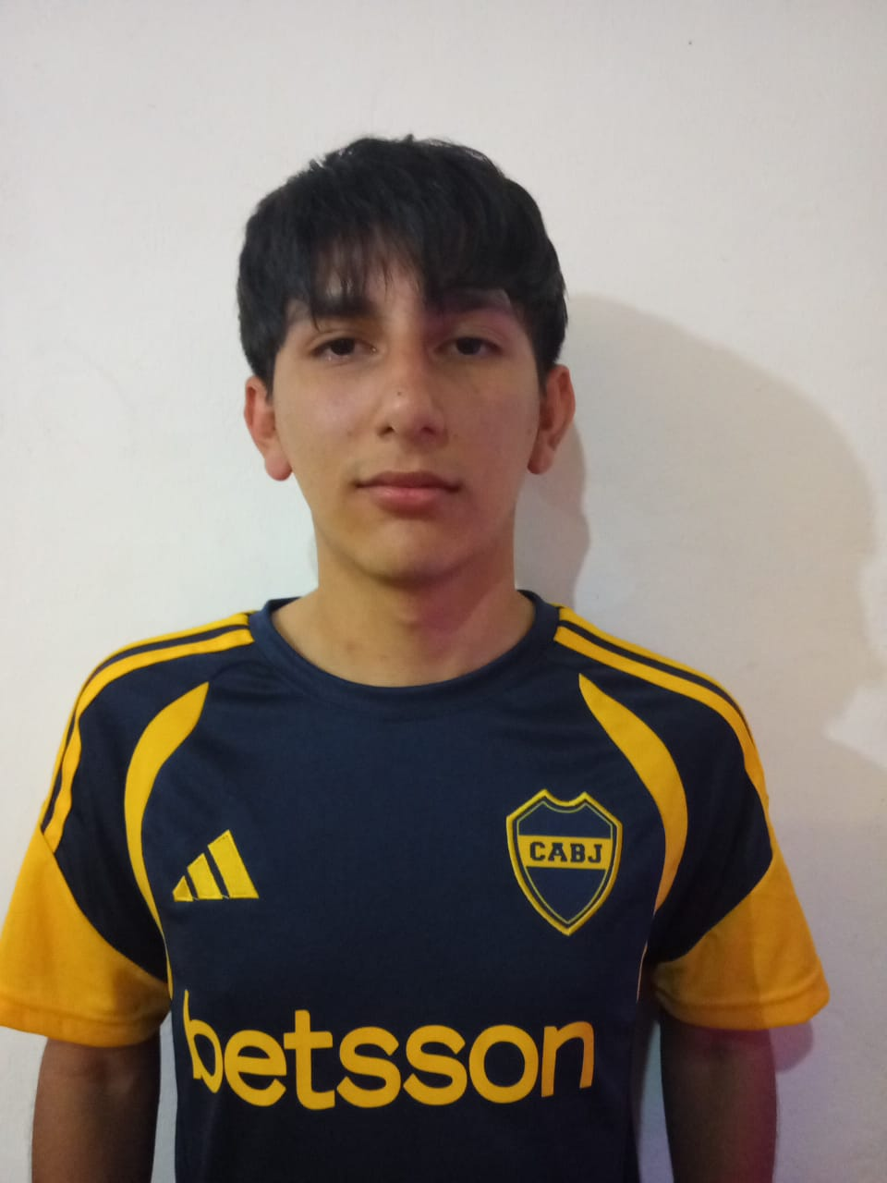
AFA SOMOS TODOS | Boca Juniors | GABRIEL | CARDOZO | gabrielisaiascardozo21234@gmail.com | 47,237,185 | 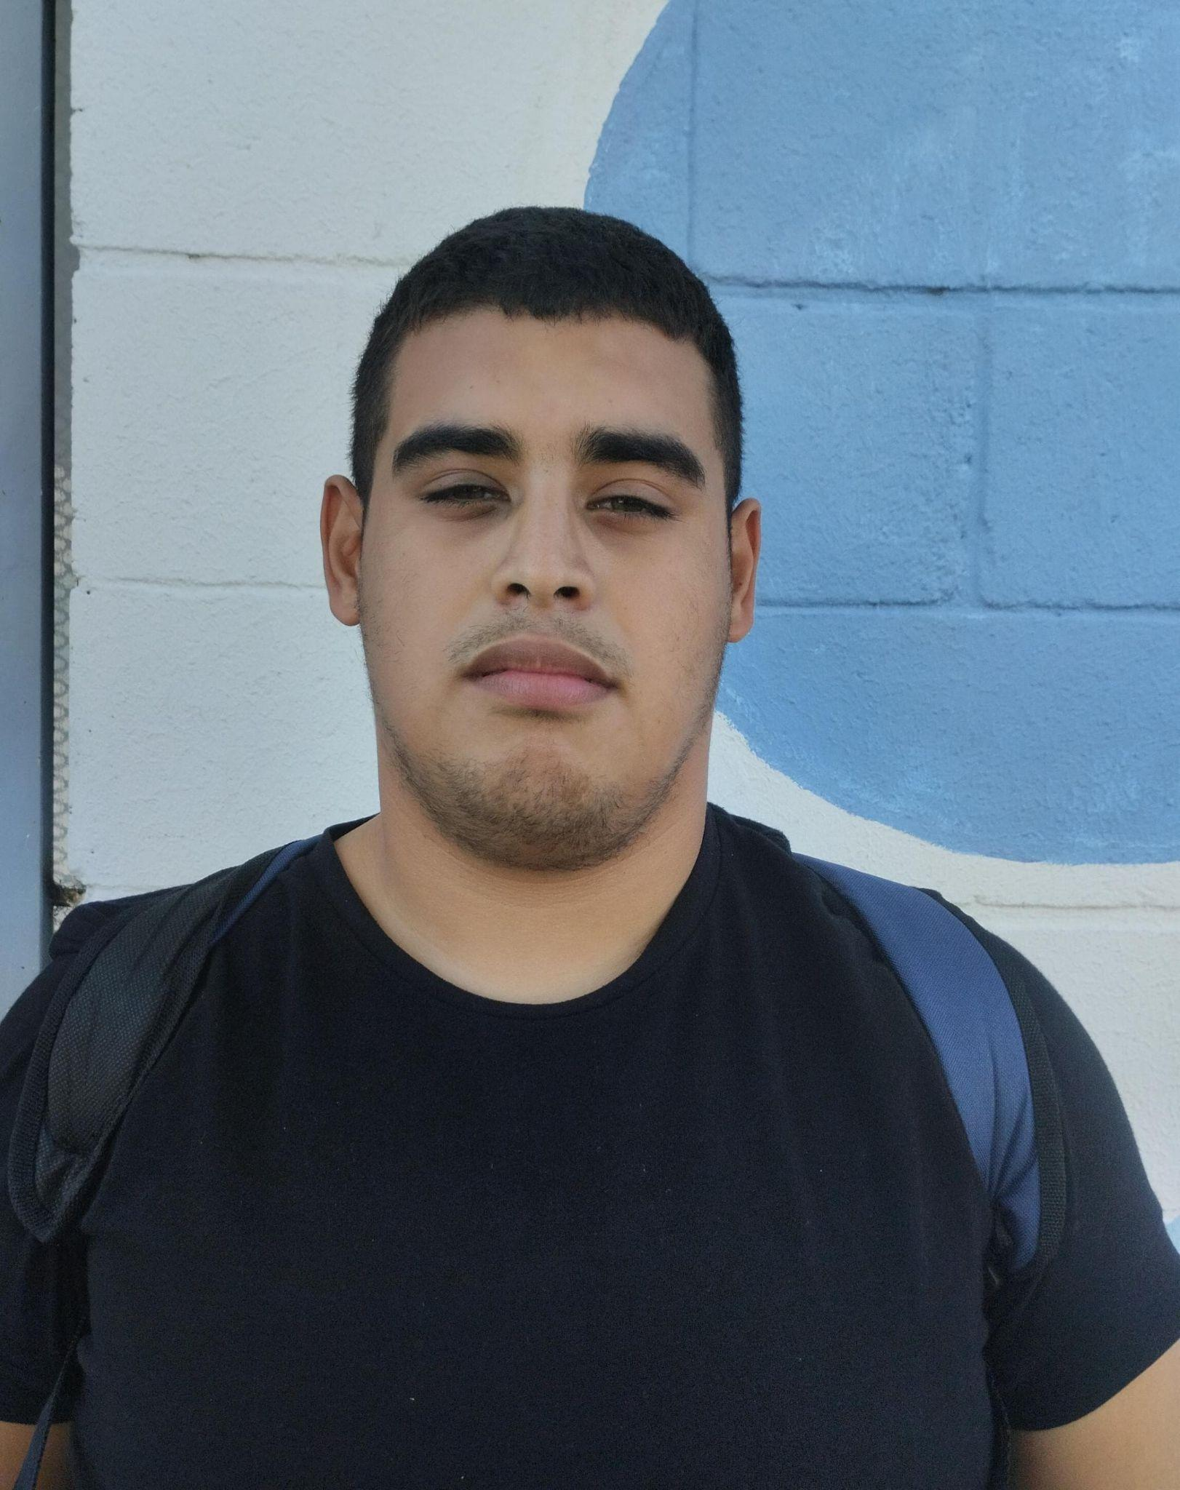
AFA SOMOS TODOS | Boca Juniors | LAUREANO | VIERA | majovicent@hotmail.com | 46,108,962
AFA SOMOS TODOS | Boca Juniors | DIEGO | MALILLACK | diego_cata09@hotmail.com | 35,243,221 | 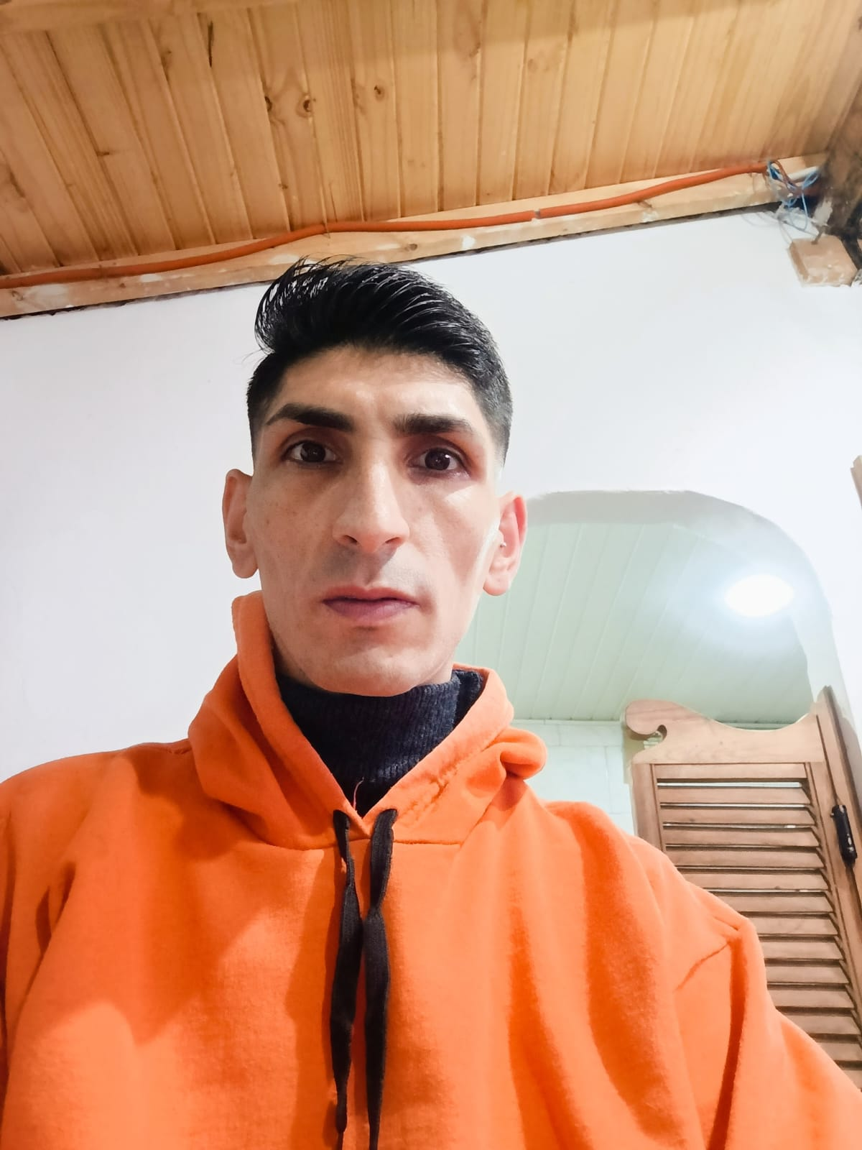
AFA SOMOS TODOS | Boca Juniors | RODRIGO | GOMES | georjinapalavecino15@gmail.com | 43,169,809 | 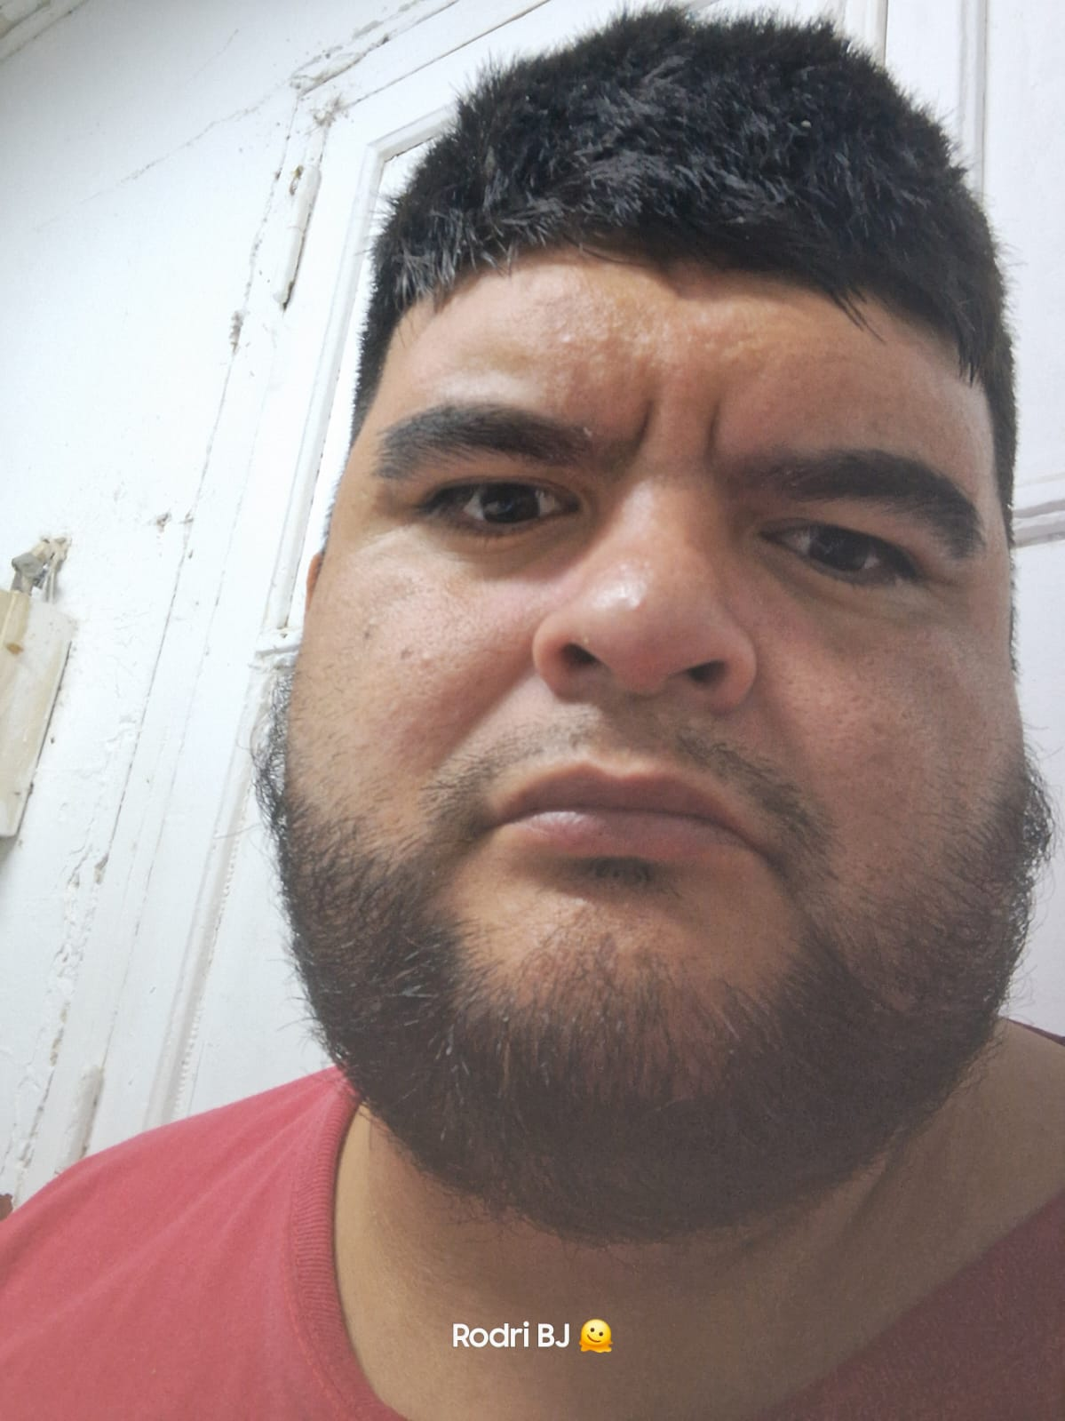
AFA SOMOS TODOS | Boca Juniors | NICOLAS | MANSILLA | nicolasmansilla5819@gmail.com | 38,586,261
AFA SOMOS TODOS | Boca Juniors | FIDEL | GUERRERO | fidelguerrero174@gmail.com | 45,735,135 | 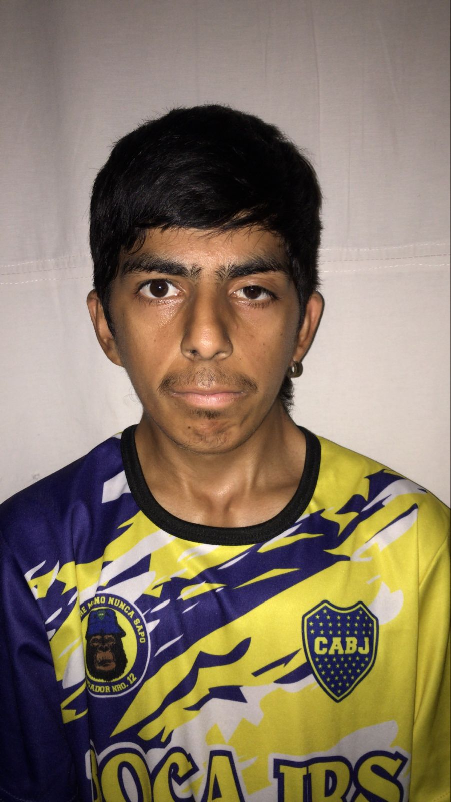
AFA SOMOS TODOS | Boca Juniors | LUCIANO | URIARTE | uriarte.luciano.lu@gmail.com | 34,961,430
AFA SOMOS TODOS | Boca Juniors | JORGE | HERNANDES | jorgitoministerio@gmail.com | 24,237,413 | 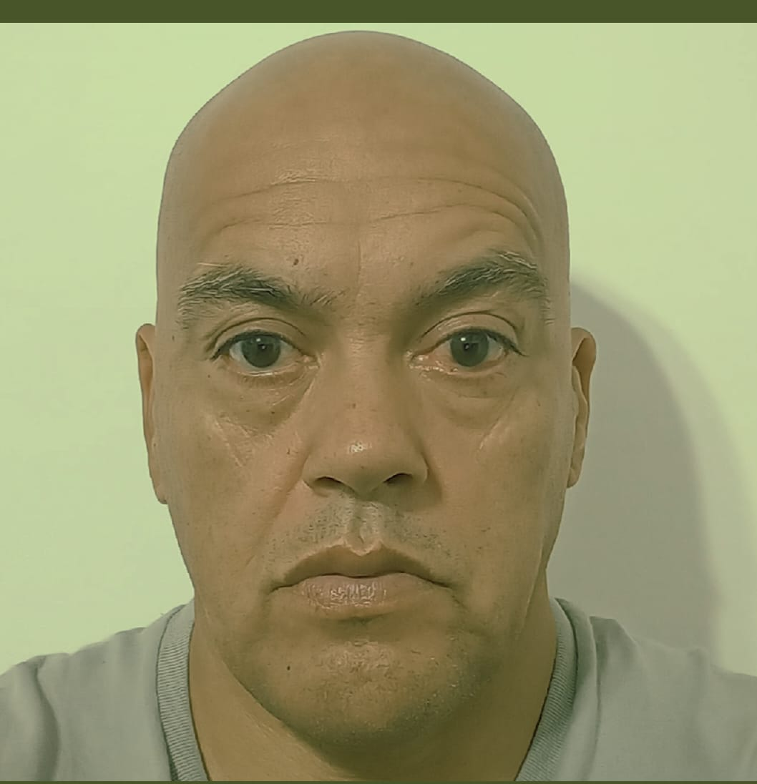
AFA SOMOS TODOS | Boca Juniors | EZEQUIEL | GONZALO | gonsalo839@gmail.com | 46,104,825 | 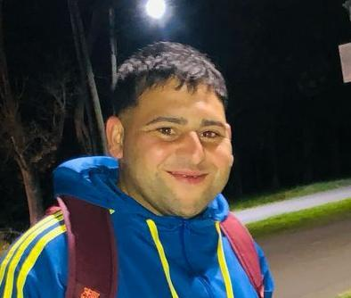
AFA SOMOS TODOS | Boca Juniors | ALEJO | RICCIO | riccioalejo7@gmail.com | 41,213,693 | 
AFA SOMOS TODOS | Boca Juniors | THOMAS | ROLDAN | thomasroldan822@gmail.com | 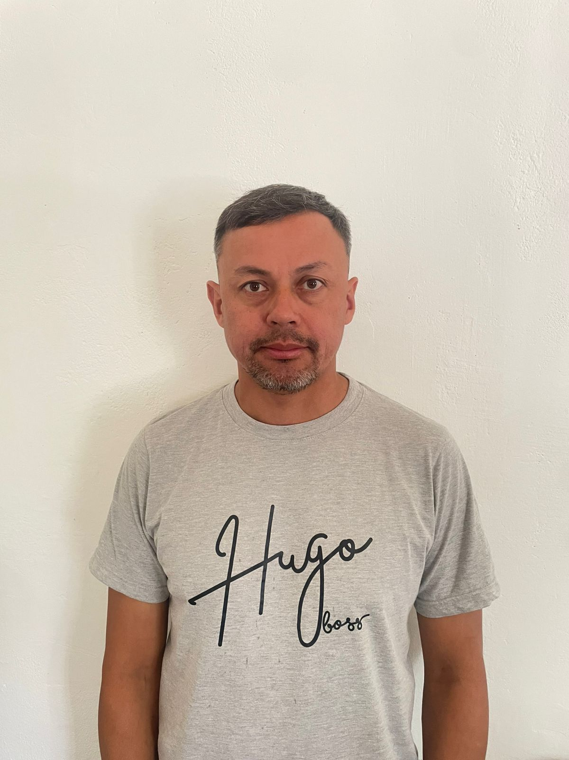 44,870,681 | 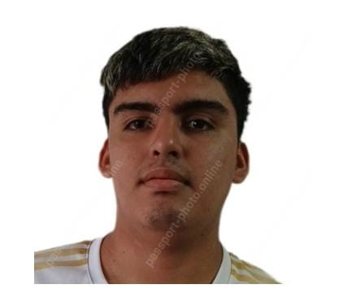
AFA SOMOS TODOS | Boca Juniors | CARLOS | SANABRIA | sanabriacarlosg@abc.gob.ar | 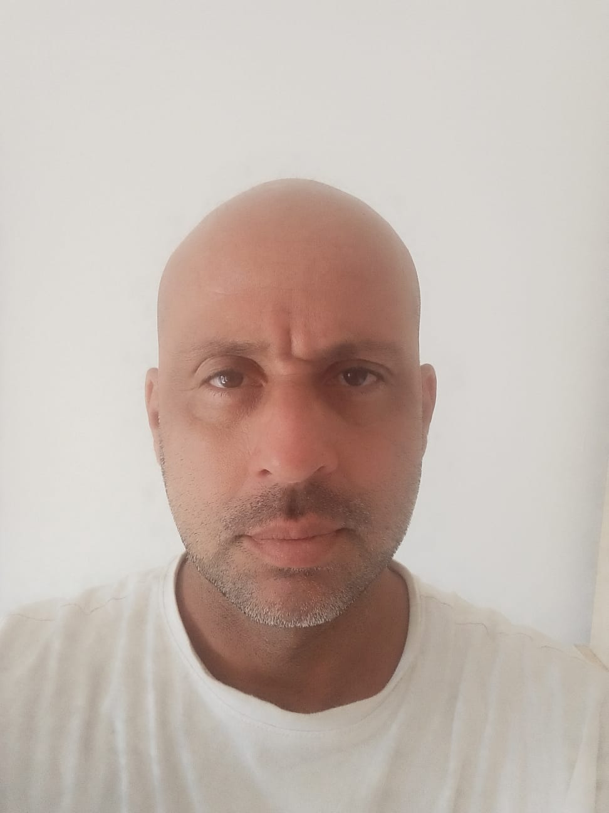 29,227,398
AFA SOMOS TODOS | Boca Juniors | HERNAN | CHIRINO | chirinohernanrafael@gmail.com | 25,906,774

